1
庐江水西门五周年暨中秋国庆主题活动报价清单
序号 | 项目 | 规格 | 单位 | 数量 | 天数 | 单价 | 金额 | 备注
现场物料包装
1 | 注水道旗 | 5M高双面旗帜 | 面 | 10 | 10
2 | 主题桁架 | 桁架含黑胶喷绘3M*4M*2块 | 平方 | 24 | 10
3 | 中秋月亮美陈 | 材质：气模（粗斜纹布+进口口爱普生热转印+风机+内发光） 材质：钢架结构+编程步进电机组+钢板3通跷跷板+物理开关互动触发+表面喷漆 材质：网格布喷绘画面+羊皮灯笼 尺寸：直径5m*高度4.2m | 项 | 1 | 10 |  |  | 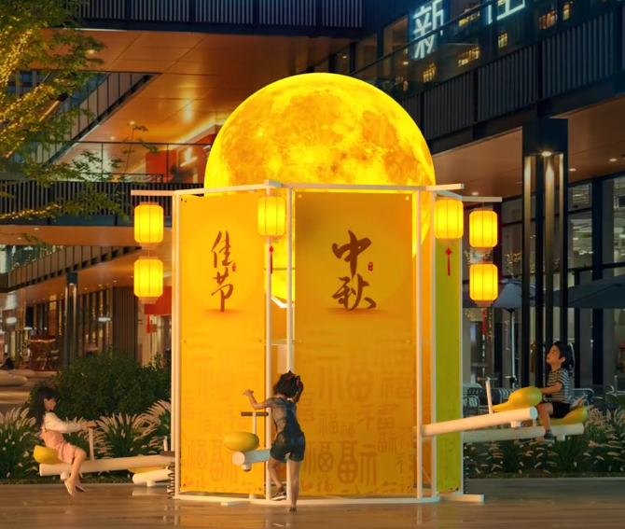
4 | 趣味游戏 | 桁架含黑胶喷绘2M*3M+ 黑胶车贴2M*3M+ 泡沫骰子一个 | 项 | 1 | 6
5 | 互动场地布置 | 桁架含黑胶喷绘2M*3M +2M*2M黑胶车贴 | 项 | 1 | 6
6 |  |  |  | 合计
演绎安排
1 | 巡游演绎 | 高跷特技巡游 | 人 | 5 | 2
2 |  | 卡通互动巡游 | 人 | 5 | 2
3 |  | 舞狮巡游 | 人 | 4 | 2
4 | 舞台杂技 | 组合独轮车特技 | 人 | 4 | 6 |  |  | 每天整体演绎活动表演时长不低于60分钟
5 |  | 高车表演 | 人 | 1
6 |  | 鞭技特技 | 人 | 2
7 |  | 顶坛特技 | 人 | 1
8 |  | 飞刀转盘 | 人 | 2
9 |  | 碳流星+火壶 | 人 | 2
10 | 嫦娥奔月 | 月球气模及杂技高空演员1名、地勤1名+高空威亚道具 | 项 | 1 | 3
11 |  | 规格:400*600 TRUSS架基础 高度10米 方形8米*8米 中间加8米横梁含电动葫芦吊装 | 米 | 80 | 3
12 |  | 8*8m雷亚架舞台搭建（含雷亚架、舞台盖板、地毯） | 项 | 1 | 6
 |  |  |  | 合计
其他费用
1 | LED宣传车 | 全城巡游 不低于6小时 | 辆 | 1 | 2
2 | 工作人员 | 现场LED屏配处理器一台及电脑控屏+现场音响播控 | 人 | 2 | 6
3 | 面光 | 现场面光2组 TRUSS立柱黑丝绒布外包 面光灯10台 | 项 | 1 | 6
4 | 主持人 | 专业活动主持人 | 人 | 1 | 6
 |  |  |  | 合计

1 | 银票 | 银票印刷 | 张 | 6000 | / | /
2 |  | 银票核销，据实核销 | 项 | 1 | / | / | 6000
3 | 消费券 | 活动消费券奖品 | 项 | 1 | / | / | 5000
 |  |  |  | 合计
合计
税率？%
总计

